技能升级
武器技能升级

 | 技能升级系统主要是关于主角奎托斯的所有武器技能的升级系统，分为升级和铭文两种，升级可以提升技能伤害和解锁分段技能，铭文则是该武器的各种被动，被动也可以升级提高效果。

 | 2.技能升级
 |  | 消耗一定的资源可以提升一个技能的等级，升级路线按照升级表，每把武器有3个主动技能和普攻可以升级。

 |  | 技能升级路线如下表，升级是可以一直往后扩展的。

 |  |  | 链刃 | 技能1，浮空技能1 | 技能2，浮空技能2 | 技能3，浮空技能3 | 普攻攻击，浮空普通攻讦
 |  |  | 1级 | 升级伤害 | 升级伤害 | 升级伤害 | 升级伤害
 |  |  | 2级 | 升级伤害 | 升级伤害 | 升级伤害 | 升级伤害
 |  |  | 3级 | 解锁2段技能 | 解锁2段技能 | 解锁2段技能 | 升级伤害
 |  |  | 4级 | 升级伤害 | 升级伤害 | 升级伤害 | 升级伤害
 |  |  | 5级 | 升级伤害 | 升级伤害 | 升级伤害 | 升级伤害
 |  |  | 6级 | 解锁3段技能 | 解锁3段技能 | 解锁3段技能 | 升级伤害
 |  |  | N级 | 升级ID | 升级ID | 升级ID | 升级ID

 |  | 每把武器都有一张升级路线表，定义技能的升级。
 |  | 武器ID：武器的具体ID
 |  | 技能ID：升级影响的技能，可以填多个。
 |  | 等级：等级行，数字。
 |  | 升级ID：升级的ID，每次升级替换掉前面的升级ID，也就是覆盖之前升级的状态

 |  | 技能升级表
 |  |  | 技能升级只影响技能伤害和解锁2段，配置表如下所示

 |  |  |  | 升级ID | 等级 | 解锁连击技能 | 升级名称 | 描述 | 伤害成长值 | 消耗 | 等级限制
 |  |  |  | 1001 | 1 |  | 混沌气旋1级
 |  |  |  | 1002 | 2 | 2
 |  |  |  | 1003 | 3
 |  |  |  | 1004 | 4
 |  |  |  | 1005 | 5 | 3
 |  |  |  | 1006 | 6

 |  |  | 等级：技能等级
 |  |  | 解锁连击技能：解锁第几段连击技能
 |  |  | 升级名称：该升级的中文标题
 |  |  | 描述：详细文字描述
 |  |  | 属性成长值：升级后添加给对应技能的伤害增加值。也就是每次升级提高的伤害。
 |  |  | 消耗：消耗组ID，升级需要消耗的道具。
 |  |  | 等级限制：升级需要的玩家等级

 | 3.铭文
 |  | 铭文解锁后，使用对应武器时，给角色添加一个被动。铭文的效果可以升级，升级则替换被动添加给角色的状态。

 |  | 铭文升级表
 |  |  |  | 武器ID | 技能ID | 铭文升级ID
 |  |  |  | 链刃 | 技能1 | 1001,1002,1003，1004,1005,1006
 |  |  |  |  | 技能2 | 1011,1012,1013，1014,1015,1016
 |  |  |  |  | 技能3 | 1021,1022,1023，1024,1025,1026

 |  |  | 武器ID：配置主角的武器ID，每把武器对应主角在战斗中的3个主动技能

 |  |  | 技能ID：主角武器3个基本技能的ID，与武器表中的一致

 |  |  | 技能升级ID：每个技能所拥有的升级树，按顺序往后扩展，需要可支持扩充升级（一般用于游戏后期扩充技能升级被动数值，不会解锁新的连击）

 |  | 技能升级表
 |  |  | 技能升级只影响技能伤害和解锁2段，配置表如下所示

 |  |  |  | 升级ID | 等级 | 解锁连击技能 | 升级名称 | 描述 | 伤害成长值 | 消耗 | 等级限制
 |  |  |  | 1001 | 1 |  | 混沌气旋1级
 |  |  |  | 1002 | 2 | 2
 |  |  |  | 1003 | 3
 |  |  |  | 1004 | 4
 |  |  |  | 1005 | 5 | 3
 |  |  |  | 1006 | 6

 |  |  | 升级ID：升级树中的1个等级的ID
 |  |  | 等级：当前升级的等级是多少
 |  |  | 解锁连击技能： 主角的武器技能中，后续的两个连击技能默认不解锁，需要升级了技能等级解锁。填了此项表示解锁第几段连击，2解锁第二段，3解锁第三段
 |  |  | 升级名称：该项升级的名称，用于显示
 |  |  | 描述：升级的描述
 |  |  | 永久状态：升级该技能后，给主角添加的状态，可填多个，升级后替换前一个升级的状态。
 |  |  | 消耗：升级花费的资源
 |  |  | 等级限制：该项升级所需玩家等级

武器技能升级界面
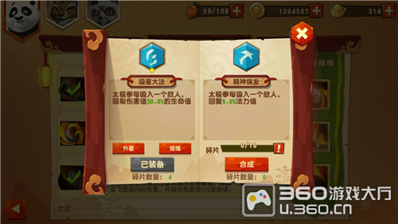

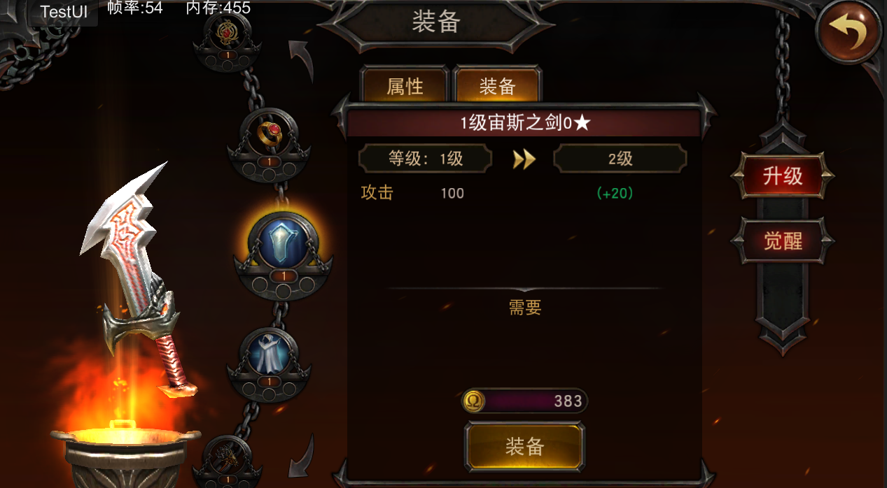

技能
技能

链刃-技能升级
链刃-技能铭文
混沌气旋
普通攻击0级
升级
图标
升级
花费
天赋1
天赋2
技能介绍和升级加强的数值
升级
铭文
混沌气旋
铭文

图标
奥林匹斯升空1级
天赋1
天赋2
技能介绍和升级加强的数值
升级
混沌气旋

图标
雅典娜之怒0级
天赋1
天赋2
技能介绍和升级加强的数值
升级
天赋3
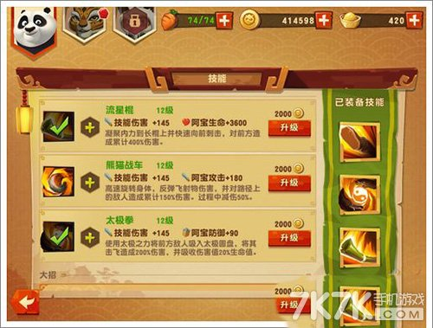
图标
混沌气旋3级
技能介绍和升级加强的数值
升级
界面上预留每个技能可扩展的天赋

可向下划动

链刃-技能觉醒
技能

炼狱气旋0
炼狱气旋1
升级

无
每击中一个敌人提高自身1%的伤害，持续2秒

觉醒

花费

取消
觉醒

